Sheet1
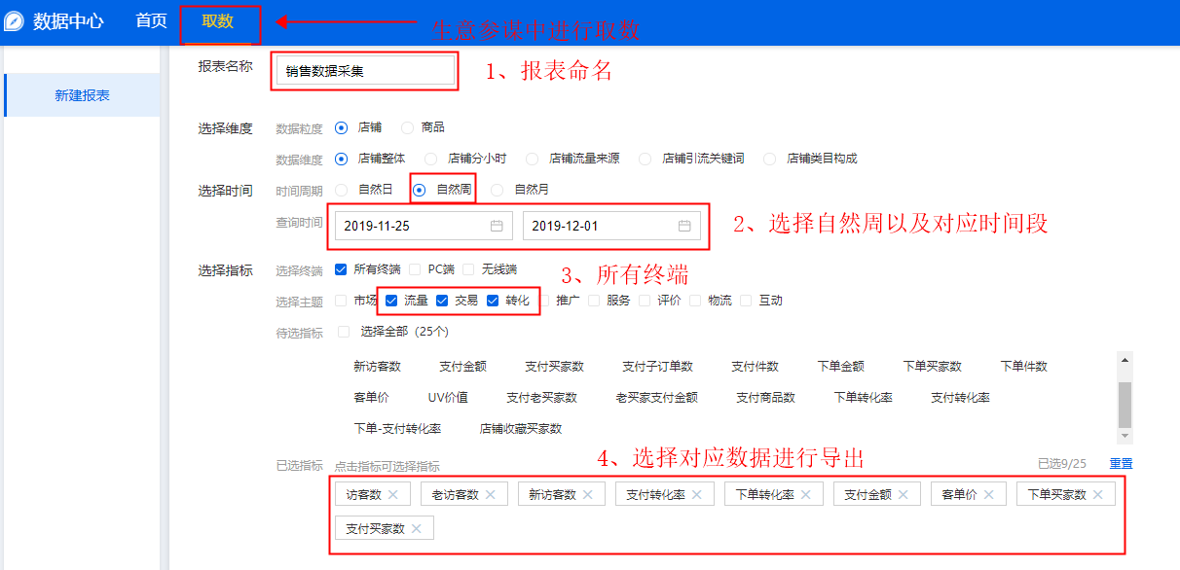
数据采集：销售数据采集
【任务要求】
1、分析网店一段时间内的经营情况——采集店铺销售数据
2、统计时间：2019年11月25日-12月1日共7天
3、采集店铺整体的所有终端数据

【知识要点】
数据采集-销售数据采集

【考点总结】
销售数据采集的步骤
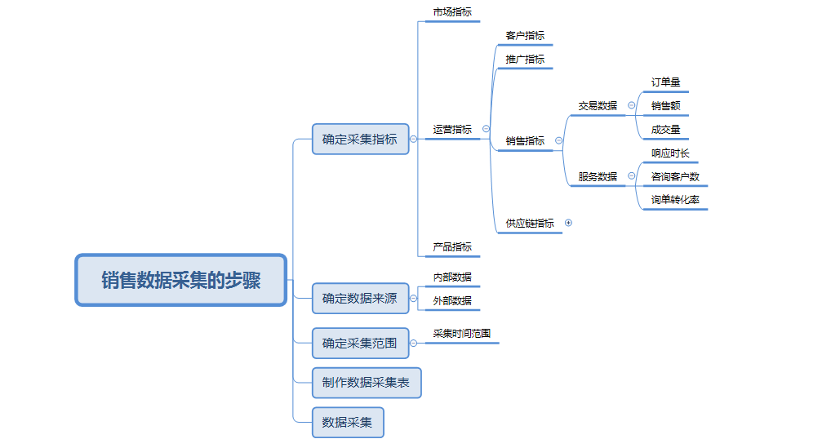

【具体步骤如下】

